D1 Ciclo 1
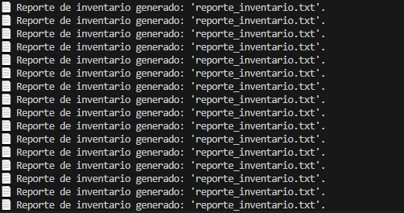
Desarrollador, equipo desarrollo | Valentina Lepin
Ejecutor Testing | Valentina Lepin
Inicio Pruebas | 2025-03-27
Fin Pruebas | 2025-03-27

Versión de aplicación probada | V1.2 - V1.3
Versión de Suite de Prueba | V1.2 - V1.3

Test Case ID | Entrada | Resultado esperado | Resultado obtenido | Fallo o Éxito | Fecha y hora prueba | Comentarios adiconales
1 | Ejecutar la función de generación de reportes | Un solo informe y volver al menú | Un ciclo infinito de ejecución de la función generar informes | Fallo | 2025-03-27 | Se llamaba la función fuera del bloque debido,corregir
2 | Ejecutar la función de generación de reportes | Una sola ejecución correcta de la función | Una sola ejecución correcta de la función | Éxito | 2025-03-27 | Se aplicaron los cambios
3 | Ejecutar la función ingresar un producto | Que el archivo productos.json se actualice | El archivo json muestra el cambio y los datos ingresados | Éxito | 2025-03-27
4 | Ejecutar la función eliminar un producto | El producto ya no aparece en productos.json | El archivo json muestra el cambio y solo se elimina el producto en cuestión | Éxito | 2025-03-27
5 | Ejecutar la función Consultar inventario de productos | Los cambios realizados anteriormente se imprimen como corresponde | La lista de productos se encuentra actualizada | Éxito | 2025-05-27

Otros
ID | Detalle
1 | Se modificó la función para generar reportes durante la misma iteración al identificar rápidamente el problema

